Sheet1
Hình ảnh sản phẩm | Tên sản phẩm | Thuộc danh mục | Số lượng video liên quan | Video liên quan | ID sản phẩm | Tỷ lệ tương tác | Lượt xem | Lượt thích | Lượt bình luận | Số lượng SKU | ID cửa hàng | Liên kết sản phẩm
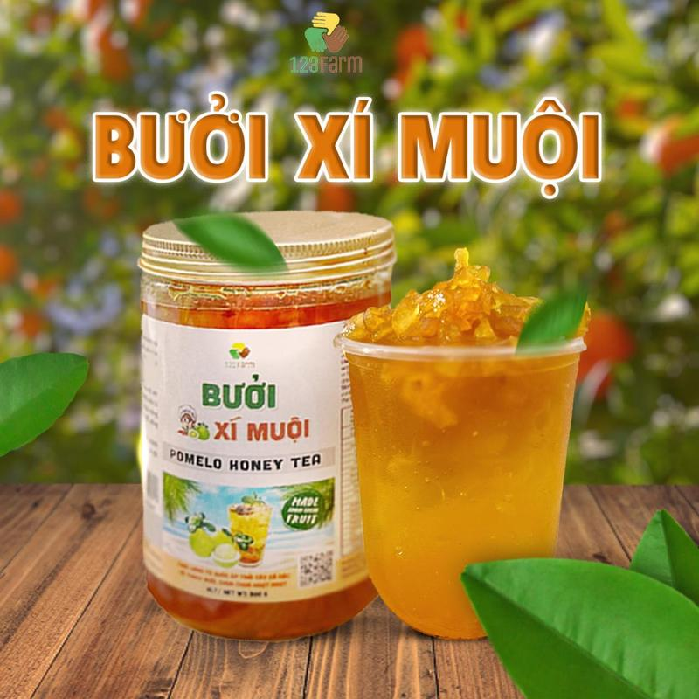 | (Độc Quyền) 123 Farm Bưởi Xí Muội Nước Trái Cây Cô Đặc 500g Giữ Vitamin C Tự Nhiên Thích Hợp Giải Khát Khi Nắng Nóng | Đồ ăn & Đồ uống -> Đồ uống -> Nước ép & Sinh tố | 1 | https://www.tiktok.com/@taphoamero1/video/7661198690794704149 | 1733949721642435866 | -% | 45 | - | - | 2 | 7495049988141058330 | https://www.tiktok.com/shop/vn/pdp/xi-muoi-123-farm-500g-giu-vitamin-c-tu-nhien-giai-khat-tuyet-voi/1733949721642435866?source=anchor
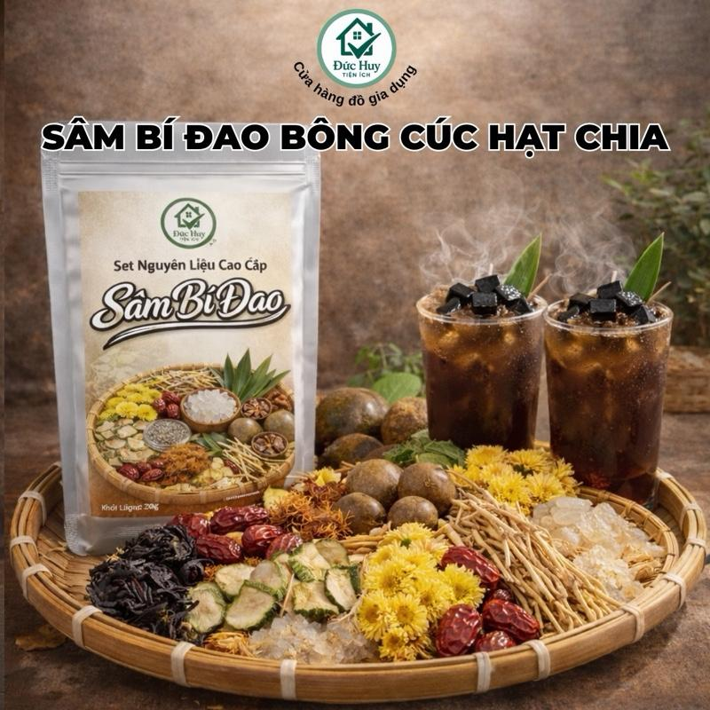 | Set Sâm Bí Đao Bông Cúc Hạt Chia 10vị thơm ngon nấu 12Lít nước sâm đậm đà (KHÁCH TỰ MUA ĐƯỜNG PHÈN) | Đồ ăn & Đồ uống -> Đồ uống -> Topping đồ uống | 2 | https://www.tiktok.com/@taphoamero1/video/7661113421882051860 https://www.tiktok.com/@taphoamero1/video/7660115157141638420 | 1731214537182643974 | 0.65% | 885 | 2 | 1 | 1 | 7494998936134322950 | https://www.tiktok.com/shop/vn/pdp/combo-2-tui-sam-rong-bien-8-vi-pha-duoc-20l-giai-khat-tea/1731214537182643974?source=anchor
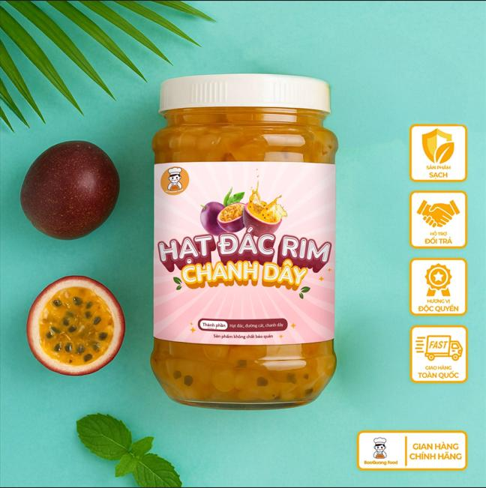 | Hạt đác rim chanh dây 500gram nhà làm BaoQuang Food | Đồ ăn & Đồ uống -> Đồ uống -> Topping đồ uống | 3 | https://www.tiktok.com/@taphoamero1/video/7661111775085071637 https://www.tiktok.com/@taphoamero1/video/7660184083687066900 https://www.tiktok.com/@taphoamero1/video/7657880933047045396 | 1732219603106695747 | 0.67% | 1,465 | 6 | - | 1 | 7495674202990873155 | https://www.tiktok.com/shop/vn/pdp/hat-dac-rim-chanh-day-500gram-baoquang-food-khong-chat-bao-quan-thu-cong-tu-nhien-topping-do-uong-sua-chua/1732219603106695747?source=anchor
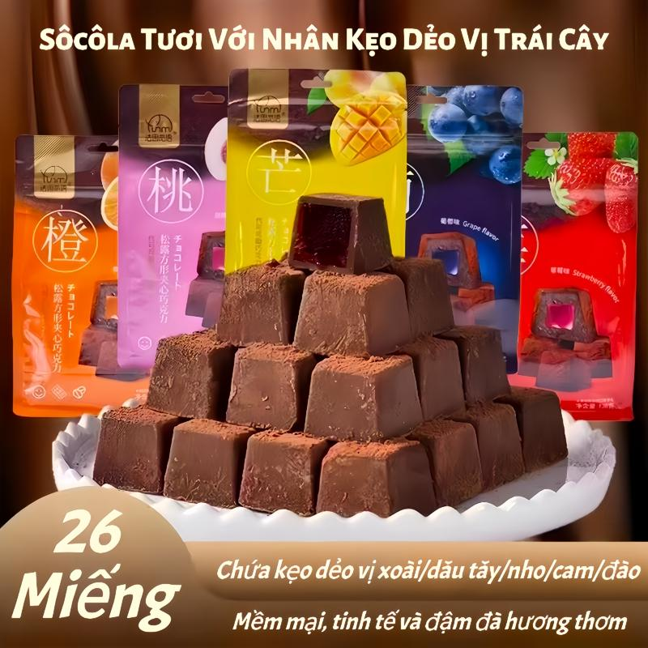 | Túi Sôcôla Vuông 138g - Sô Cô La Tươi Với Nhân Kẹo Dẻo Vị Trái Cây 5 Hương Vị - Kết Cấu Mềm Mại Và Tinh Tế | Đồ ăn & Đồ uống -> Đồ ăn vặt -> Sô-cô-la & đồ ăn nhẹ có sô-cô-la | 1 | https://www.tiktok.com/@taphoamero1/video/7661112113288498453 | 1734605086857594146 | 0.48% | 840 | - | - | 5 | 7494317656802297122 | https://www.tiktok.com/shop/vn/pdp/1734605086857594146?source=anchor
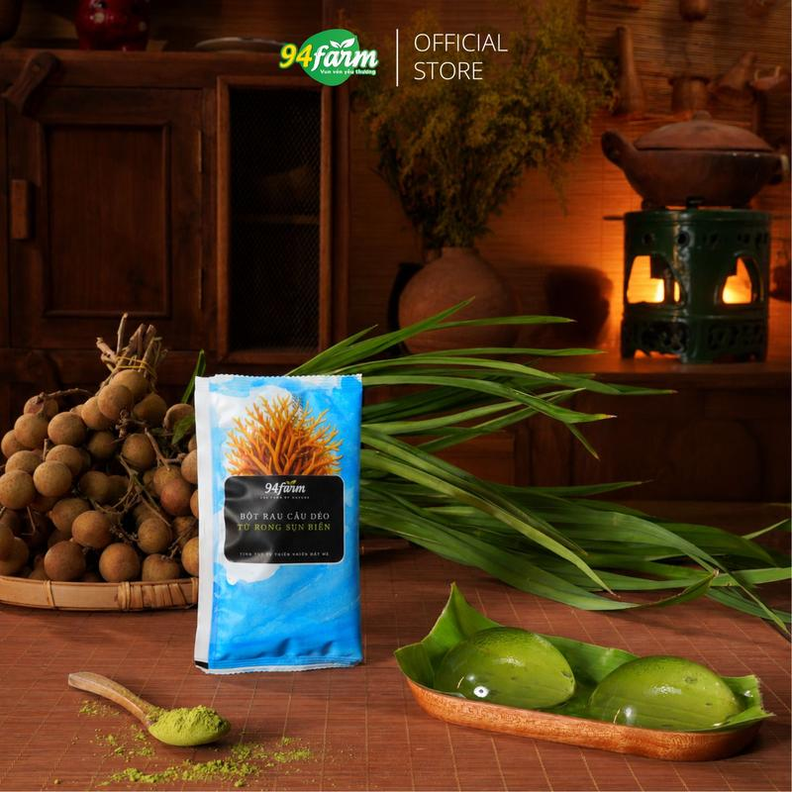 | [Túi 25g] Bột râu câu dẻo 94farm làm thạch, pudding, nấu chè từ rong sụn biển thiên nhiên | Đồ ăn & Đồ uống -> Đồ uống -> Topping đồ uống | 3 | https://www.tiktok.com/@taphoamero1/video/7660842241837092117 https://www.tiktok.com/@taphoamero1/video/7659627186302815509 https://www.tiktok.com/@taphoamero1/video/7658546614960737556 | 1735567902663673442 | 0.54% | 3,303 | 17 | - | 6 | 7494701139087886946 | https://www.tiktok.com/shop/vn/pdp/1735567902663673442?source=anchor
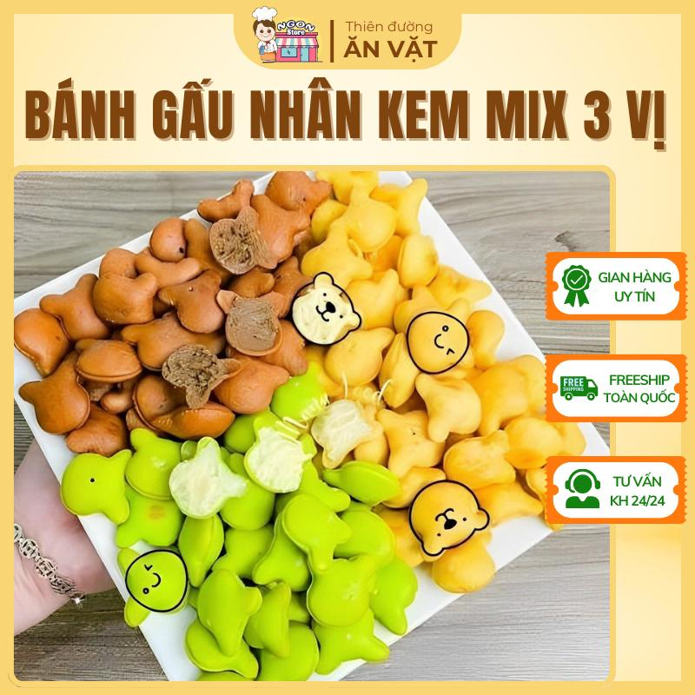 | Bánh Gấu Mix 3 Vị - Bánh Gấu Nhân Kem Liên Hưng - Bánh Gấu Kem - Ăn Vặt Tuổi Thơ | Đồ ăn & Đồ uống -> Đồ ăn vặt -> Bánh ăn vặt và bánh bột nhào | 3 | https://www.tiktok.com/@taphoamero1/video/7660841931735305492 https://www.tiktok.com/@taphoamero1/video/7658644682146204948 https://www.tiktok.com/@taphoamero1/video/7657882200146201876 | 1732244019755320806 | 1.18% | 1,214 | 4 | 1 | 8 | 7495911105442318822 | https://www.tiktok.com/shop/vn/pdp/banh-gau-mix-3-vi-500g-an-vat-tuoi-tho-banh-nhan-kem-lien-hung-ngot-ngao-kho-cuong/1732244019755320806?source=anchor
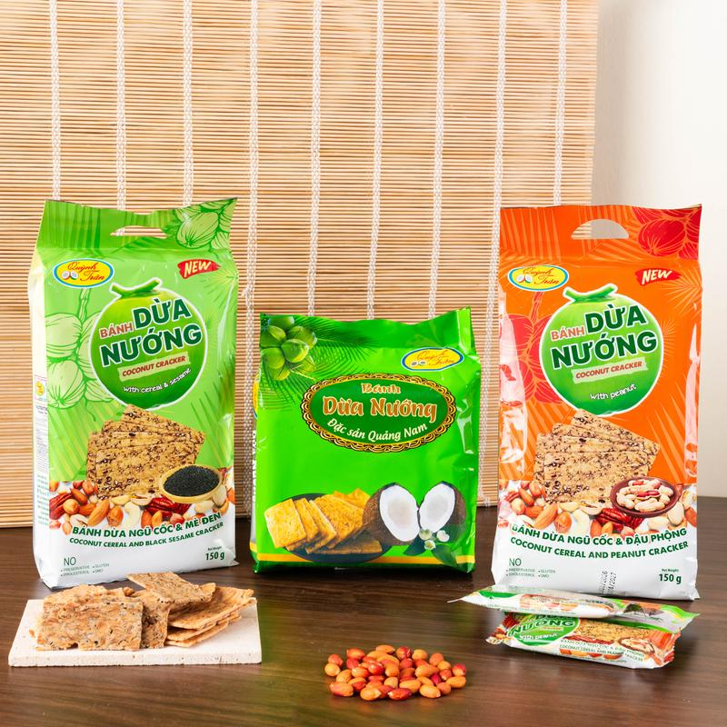 | Combo Tam Sắc Bánh Dừa Nướng - Nhai Giòn Rụm, Cuốn Tới Cùng! 3 Vị Bánh Dừa Nướng Đỉnh Cao Xứ Quảng... đồ ăn vặt | Đồ ăn & Đồ uống -> Đồ ăn vặt -> Khoai tây giòn & thức ăn nhanh có nhân | 4 | https://www.tiktok.com/@taphoamero1/video/7660841550322126100 https://www.tiktok.com/@taphoamero1/video/7659343026287955221 https://www.tiktok.com/@taphoamero1/video/7658629785798577428 https://www.tiktok.com/@taphoamero1/video/7657585412113779988 | 1735159097906791637 | 0.4% | 4,402 | 7 | - | 10 | 7495484879858731221 | https://www.tiktok.com/shop/vn/pdp/1735159097906791637?source=anchor
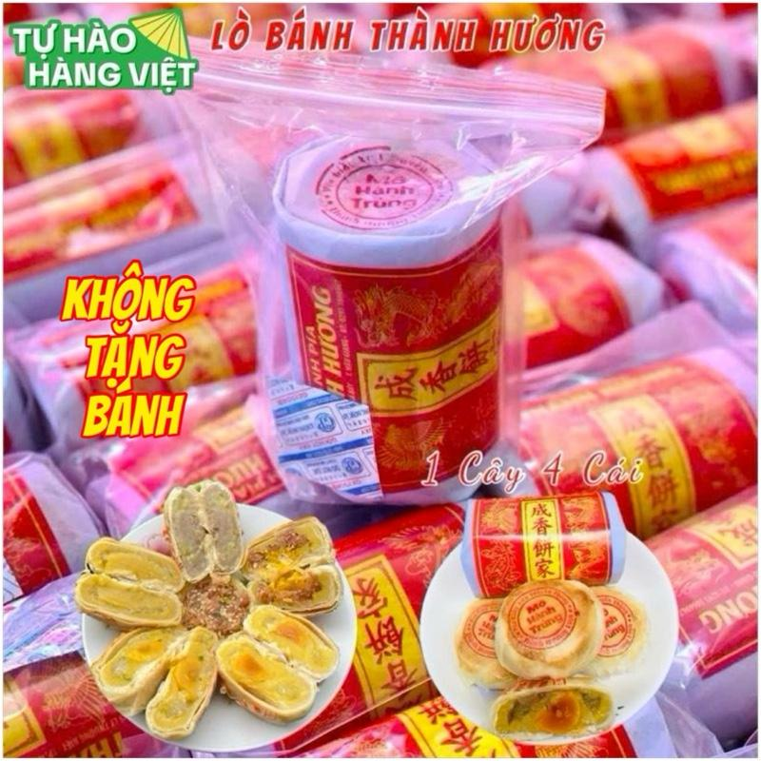 | Bánh pía gói giấy Thành Hương- 1 Cây 380g gồm 4 cái | Đồ ăn & Đồ uống -> Đồ ăn vặt -> Bánh ăn vặt và bánh bột nhào | 1 | https://www.tiktok.com/@taphoamero1/video/7660841174856502548 | 1731009865702476149 | 1.51% | 597 | 4 | - | 8 | 7495346581956233589 | https://www.tiktok.com/shop/vn/pdp/banh-pia-goi-giay-thanh-huong-1-cay-380g-4-vi-nhan-da-dang/1731009865702476149?source=anchor
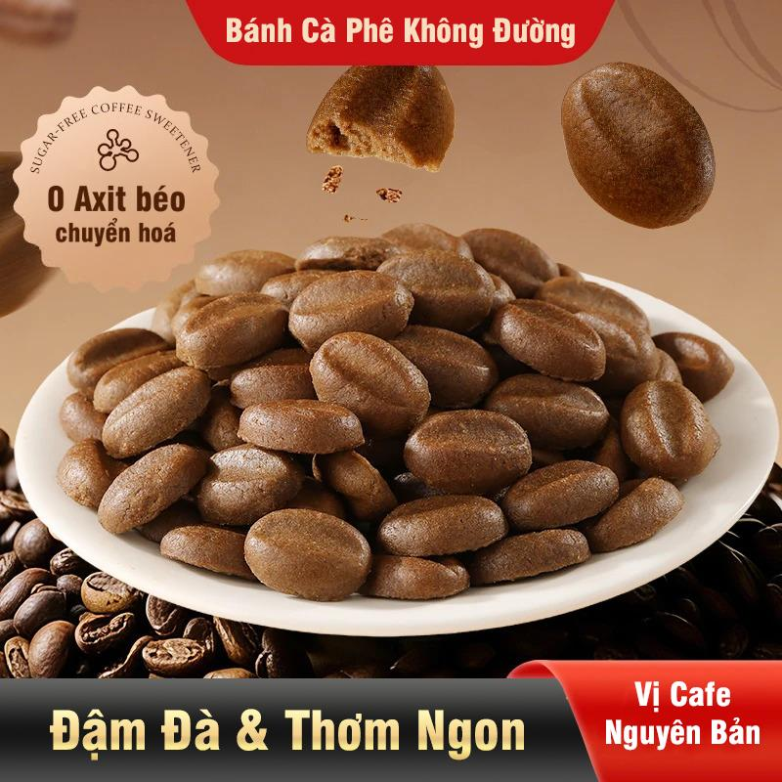 | Bánh quy cà phê ăn kiêng dinh dưỡng tiện lợi thơm ngon Snack Foods 500gam/hộp Đại Hùng Foods | Đồ ăn & Đồ uống -> Đồ ăn vặt -> Bánh quy, Bánh cookies & Bánh xốp | 1 | https://www.tiktok.com/@taphoamero1/video/7660840728133750036 | 1734692216197449160 | 1.26% | 1,510 | 7 | - | 1 | 7494848021043055048 | https://www.tiktok.com/shop/vn/pdp/banh-quy-ca-phe-an-kieng-500g-dai-hung-foods-dinh-duong-tien-loi-thom-ngon/1734692216197449160?source=anchor
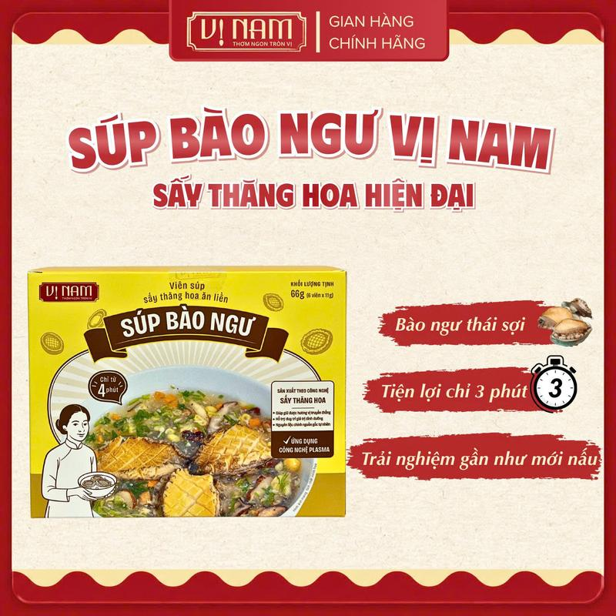 | Hộp Súp Bào Ngư Ăn Liền Sấy Thăng Hoa (Hộp 6 Viên) – Giàu Dinh Dưỡng, Tiện Lợi Mỗi Ngày, siêu ngon - Vị Nam Foods | Đồ ăn & Đồ uống -> Thực phẩm ăn liền -> Thực phẩm đóng hộp, lọ & đóng gói | 1 | https://www.tiktok.com/@taphoamero1/video/7660715931202637077 | 1731733237908014707 | 1.25% | 640 | 1 | - | 1 | 7496232123265419891 | https://www.tiktok.com/shop/vn/pdp/sup-bao-ngu-vi-nam-78g-an-lien-ngon-tien-loi-san-xuat-tai-vn/1731733237908014707?source=anchor
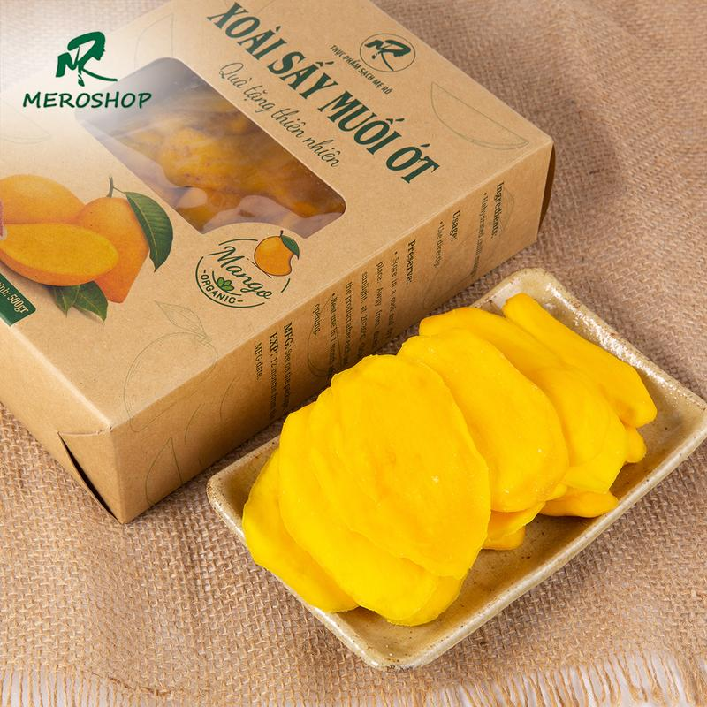 | Xoài sấy dẻo Mẹ Rô Có hồ sơ công bố, Xuất hóa đơn công ty đầy đủ | Đồ ăn & Đồ uống -> Đồ ăn vặt -> Đồ ăn nhẹ khô | 1 | https://www.tiktok.com/@taphoamero1/video/7660715676943879444 | 1730207123225610247 | 2.55% | 628 | 6 | - | 14 | 7494610549746796551 | https://www.tiktok.com/shop/vn/pdp/combo-1kg-xoai-say-deo-me-ro-tieu-chuan-atvstp-dinh-duong-cao/1730207123225610247?source=anchor
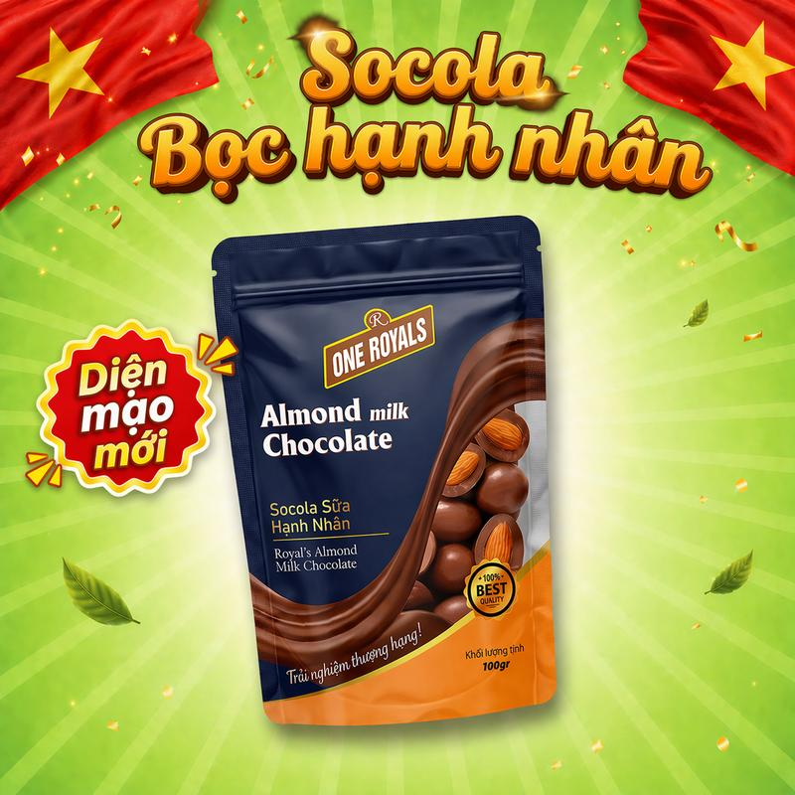 | Socola Bọc Hạnh Nhân ONE ROYALS 100g – Vị Sữa Ngọt Ngào, Hạnh Nhân Giòn Bùi | Đồ ăn & Đồ uống -> Đồ ăn vặt -> Sô-cô-la & đồ ăn nhẹ có sô-cô-la | 1 | https://www.tiktok.com/@taphoamero1/video/7660715314329537813 | 1732342292560840084 | 0.66% | 2,886 | 6 | - | 3 | 7496052483374877076 | https://www.tiktok.com/shop/vn/pdp/socola-boc-hanh-nhan-one-royal-100g-huong-vi-doc-dao/1732342292560840084?source=anchor
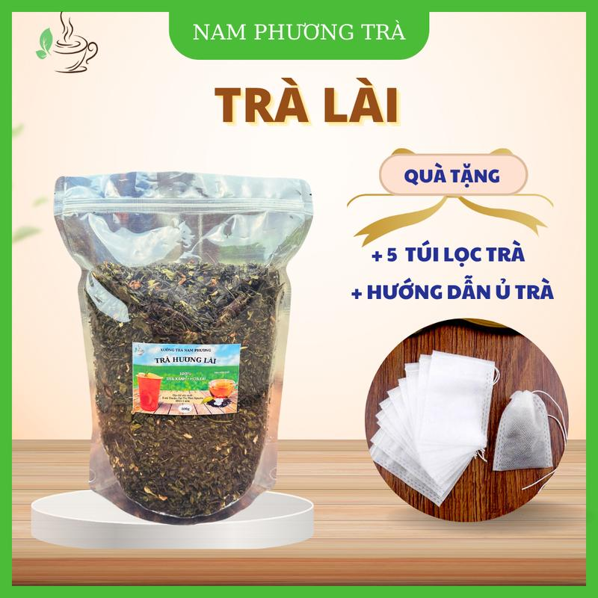 | Trà Lài (Lục Trà Lài) 1kg Cánh To Đặc Biệt Nam Phương mùi hương tự nhiên để pha trà chanh, trà hoa quả, trà tắc | Đồ ăn & Đồ uống -> Đồ uống -> Trà | 2 | https://www.tiktok.com/@taphoamero1/video/7660714946413563157 https://www.tiktok.com/@taphoamero1/video/7658155027734973717 | 1731450204504819543 | 0.7% | 2,171 | 7 | 1 | 2 | 7495050763469359959 | https://www.tiktok.com/shop/vn/pdp/tra-lai-1kg-nam-phuong-canh-to-huong-nhai-tu-nhien-pha-tra-tac/1731450204504819543?source=anchor
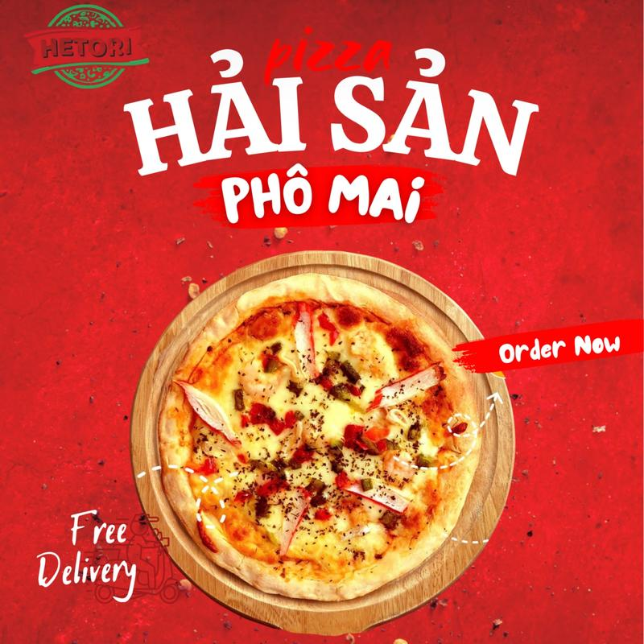 | [TOÀN QUỐC] 5 cái Pizza Hải sản PHÔ MAI - THƠM NGON KHÓ CƯỠNG - CÓ HỎA TỐC | Đồ ăn & Đồ uống -> Thực phẩm tươi & đông lạnh -> Pizza & focaccia | 2 | https://www.tiktok.com/@taphoamero1/video/7660538145586351380 https://www.tiktok.com/@taphoamero1/video/7658624165146119444 | 1732779732629817082 | 1.18% | 665 | 5 | - | 1 | 7495836251298171642 | https://www.tiktok.com/shop/vn/pdp/chi-hoa-toc-pizza-hai-san-pho-mai-thit-bo-bap-xuat-sac/1732779732629817082?source=anchor
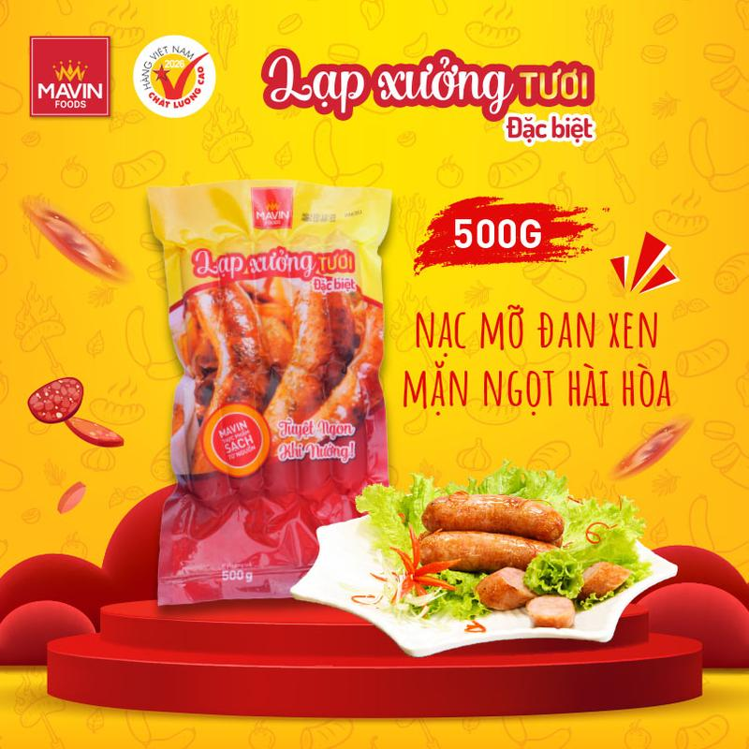 | Lạp xưởng tươi Mavin vị Đặc biệt 500g - Tuyệt ngon khi nướng, nạc mỡ đan xen, mặn ngọt hài hòa, lạp xưởng nướng đá | Đồ ăn & Đồ uống -> Thực phẩm tươi & đông lạnh -> Thịt & Hải sản đã chế biến | 2 | https://www.tiktok.com/@taphoamero1/video/7660536093678308629 https://www.tiktok.com/@taphoamero1/video/7659018001424878868 | 1732924166670813112 | 0.97% | 1,418 | 5 | - | 4 | 7495646515114380216 | https://www.tiktok.com/shop/vn/pdp/lap-xuong-tuoi-mavin-vi-dac-biet-500g-tang-bot-ot-10g/1732924166670813112?source=anchor
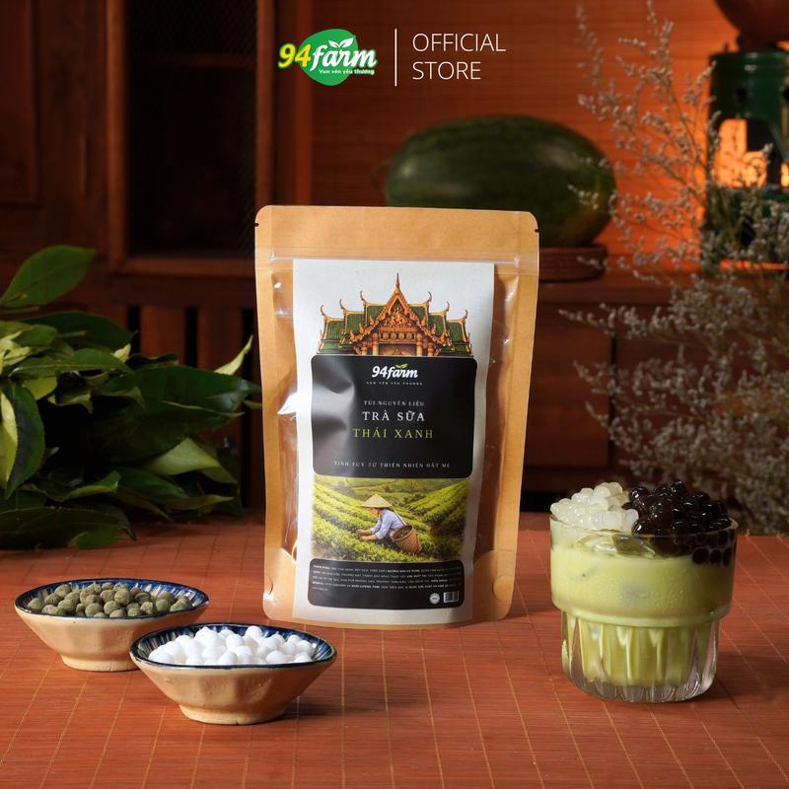 | [1 set pha 5 ly] Trà sữa trân châu 94farm | Đồ ăn & Đồ uống -> Đồ uống -> Topping đồ uống | 2 | https://www.tiktok.com/@taphoamero1/video/7660535556195077396 https://www.tiktok.com/@taphoamero1/video/7659628156608875796 | 1729853149526526562 | 0.77% | 2,046 | 10 | 1 | 10 | 7494701139087886946 | https://www.tiktok.com/shop/vn/pdp/set-nguyen-lieu-pha-tra-sua-tran-chau-tai-nha-94farm/1729853149526526562?source=anchor
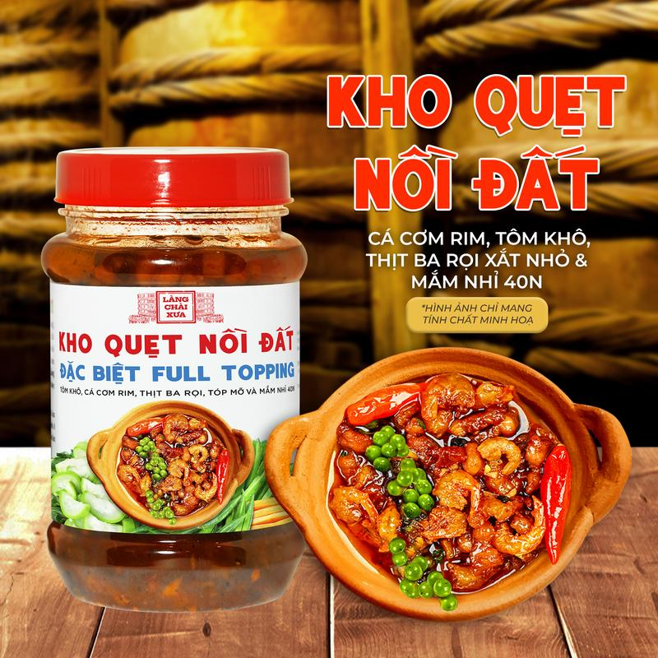 | Kho quẹt nồi đất Làng Chài Xưa hủ 250g thơm ngon đặc biệt full topping tôm khô, cá cơm rim, thịt ba rọi, tốp mỡ & mắm nhỉ 40N | Đồ ăn & Đồ uống -> Thực phẩm ăn liền -> Thực phẩm đóng hộp, lọ & đóng gói | 2 | https://www.tiktok.com/@taphoamero1/video/7660529811726748949 https://www.tiktok.com/@taphoamero1/video/7659019124714016021 | 1731391379899778653 | 0.55% | 4,969 | 14 | 2 | 1 | 7495343468722621021 | https://www.tiktok.com/shop/vn/pdp/kho-quet-noi-dat-lang-chai-xua-dac-biet-toppig-full-hu-250g/1731391379899778653?source=anchor
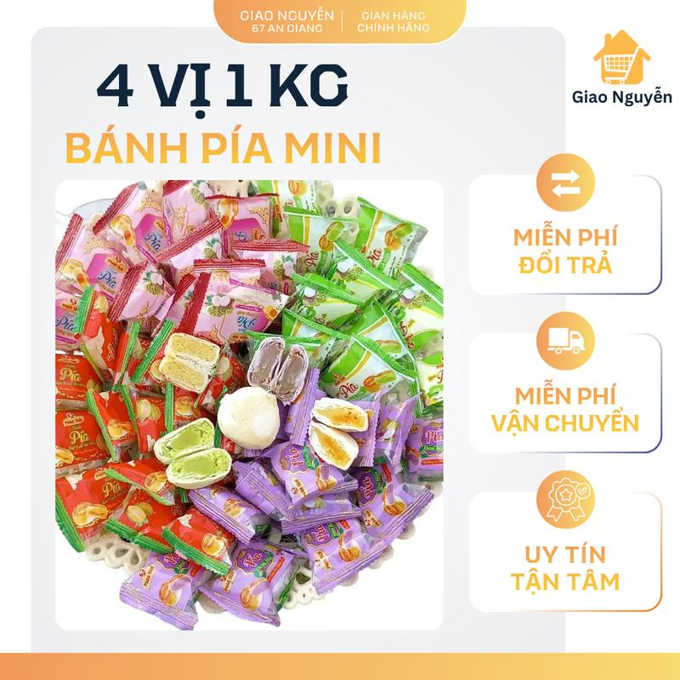 | GIAO NGUYỄN_ BÁNH PÍA MINI 4 VỊ 1kg ( đậu xanh sầu riêng ,đậu xanh trứng muối, đậu xanh lá dứa, đậu xanh môn) | Đồ ăn & Đồ uống -> Đồ ăn vặt -> Bánh quy, Bánh cookies & Bánh xốp | 1 | https://www.tiktok.com/@taphoamero1/video/7660373896583073044 | 1732098221818088046 | 0.55% | 2,362 | 7 | 1 | 13 | 7495366714001820270 | https://www.tiktok.com/shop/vn/pdp/banh-pia-mini-4-vi-dac-san-da-nang-dau-xanh-sau-rieng/1732098221818088046?source=anchor
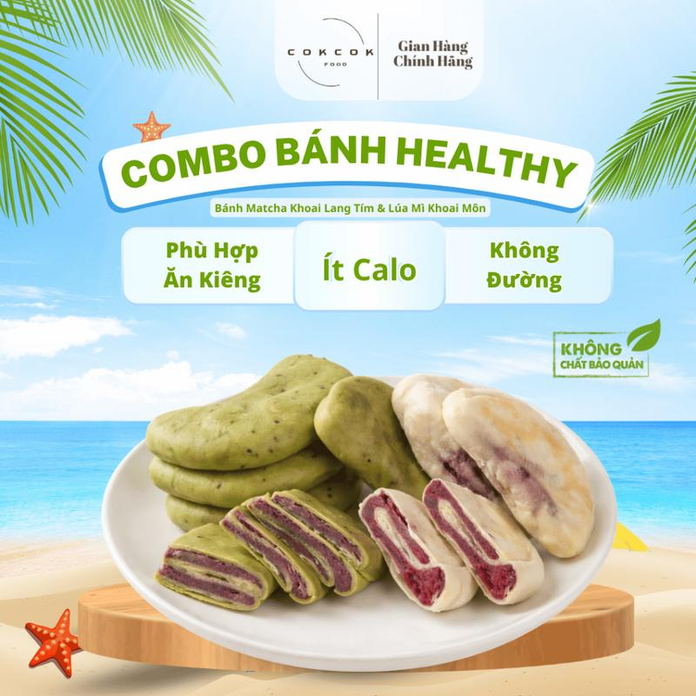 | Combo Bánh Healthy Khoai Môn + Khoai Lang Tím Không Đường CokcokFood, Bánh Ăn Kiêng Sản Phẩm Eatclean | Đồ ăn & Đồ uống -> Đồ ăn vặt -> Bánh ăn vặt và bánh bột nhào | 2 | https://www.tiktok.com/@taphoamero1/video/7660373361222110485 https://www.tiktok.com/@taphoamero1/video/7659344658283220245 | 1733295056561735401 | 0.36% | 9,347 | 10 | 1 | 3 | 7495958835949374185 | https://www.tiktok.com/shop/vn/pdp/1733295056561735401?source=anchor
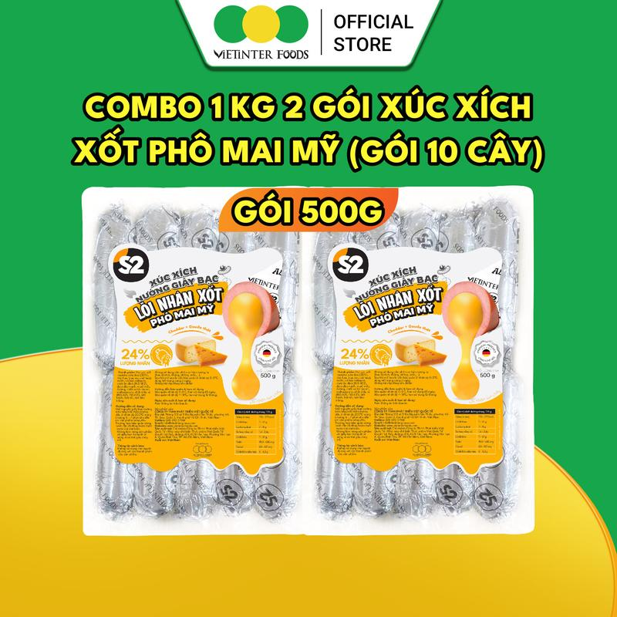 | Xúc Xích Giấy Bạc Nhân Phô Mai Mỹ S2 Vietinter Foods | Đồ ăn & Đồ uống -> Thực phẩm tươi & đông lạnh -> Thực phẩm đông lạnh | 1 | https://www.tiktok.com/@taphoamero1/video/7660372920127999252 | 1733317579985946441 | 0.82% | 2,677 | 11 | - | 4 | 7494173055452350281 | https://www.tiktok.com/shop/vn/pdp/combo-2-goi-nuong-giay-s2-vietinter-foods-1kg/1733317579985946441?source=anchor
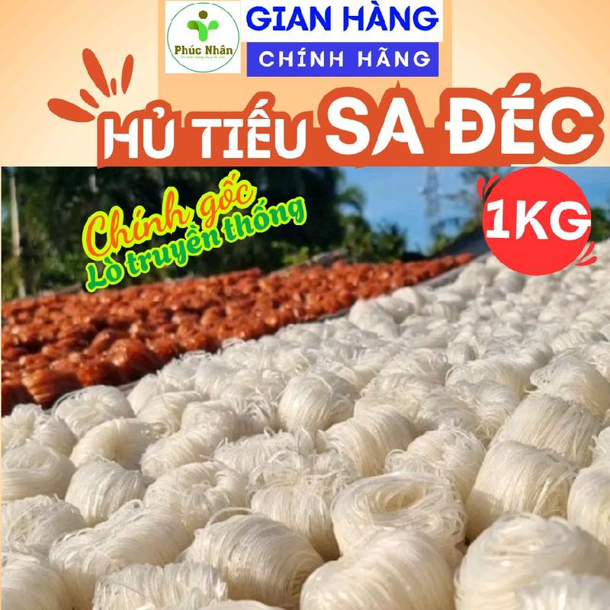 | 1Kg Hủ Tiếu Khô Sa Đéc - Chính Gốc, Lò Truyền Thống. Hủ Tiếu Phúc Nhân Sa Đéc | Đồ ăn & Đồ uống -> Kẹp & Đồ dùng nấu ăn cần thiết -> Pasta, mì & bún | 4 | https://www.tiktok.com/@taphoamero1/video/7660183841524567316 https://www.tiktok.com/@taphoamero1/video/7659750453709704469 https://www.tiktok.com/@taphoamero1/video/7658491119243709716 https://www.tiktok.com/@taphoamero1/video/7657881026403831060 | 1729434204852226974 | 0.65% | 1,398 | 6 | 1 | 1 | 7494654781831678878 | https://www.tiktok.com/shop/vn/pdp/hu-tieu-cuon-kho-truyen-thong-de-nau-ben-vi-1kg/1729434204852226974?source=anchor
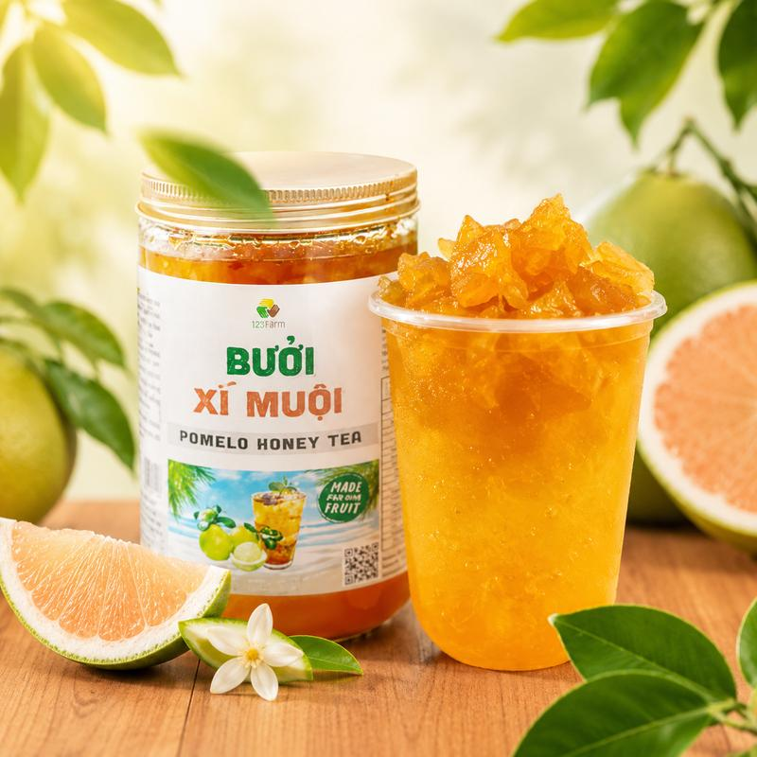 | Bưởi Xí Muội 123 Farm 500g Nước Trái Cây Cô Đặc Giải Khát Tự Nhiên Chua Ngọt Thạch Bưởi Nhai Ngon Không Đắng | Đồ ăn & Đồ uống -> Đồ uống -> Nước ép & Sinh tố | 2 | https://www.tiktok.com/@taphoamero1/video/7660114743214247188 https://www.tiktok.com/@taphoamero1/video/7657397036932713749 | 1730659288022419738 | 0.57% | 1,750 | 4 | 1 | 3 | 7495049988141058330 | https://www.tiktok.com/shop/vn/pdp/combo-2-hu-nuoc-trai-cay-co-dac-123-farm-huong-vi-thom-ngon/1730659288022419738?source=anchor
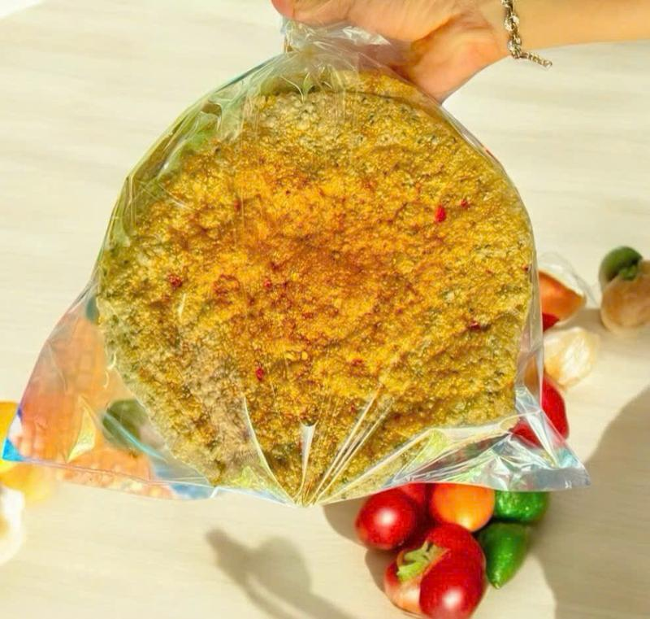 | 10 cái Bánh đa nướng muối ớt Minh Khang - Bánh đa nhà làm cực ngon - Bánh quá giòn, VC sẽ có bể, khách ko chấp nhận được xin cân nhắc khi mua | Đồ ăn & Đồ uống -> Nướng bánh -> Hỗn hợp nướng bánh | 2 | https://www.tiktok.com/@taphoamero1/video/7660110462704471317 https://www.tiktok.com/@taphoamero1/video/7659017450536619285 | 1731312515798698013 | 0.6% | 1,906 | 6 | - | 1 | 7495386256071886877 | https://www.tiktok.com/shop/vn/pdp/banh-da-nuong-muoi-ot-minh-khang-gion-cay-beo-thom-handmade/1731312515798698013?source=anchor
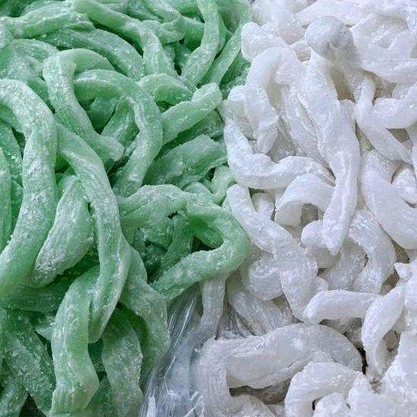 | 1Kg Bánh Canh Bột Xắt Sa Đéc - Bánh Canh Bột Gạo | Đồ ăn & Đồ uống -> Kẹp & Đồ dùng nấu ăn cần thiết -> Pasta, mì & bún | 3 | https://www.tiktok.com/@taphoamero1/video/7660069179919289620 https://www.tiktok.com/@taphoamero1/video/7659343375484718356 https://www.tiktok.com/@taphoamero1/video/7657769435981286677 | 1734987898235488158 | 0.83% | 1,034 | 7 | - | 3 | 7494654781831678878 | https://www.tiktok.com/shop/vn/pdp/banh-canh-bot-sat-sa-dec-1kg-chat-luong-cao-thuc-pham/1734987898235488158?source=anchor
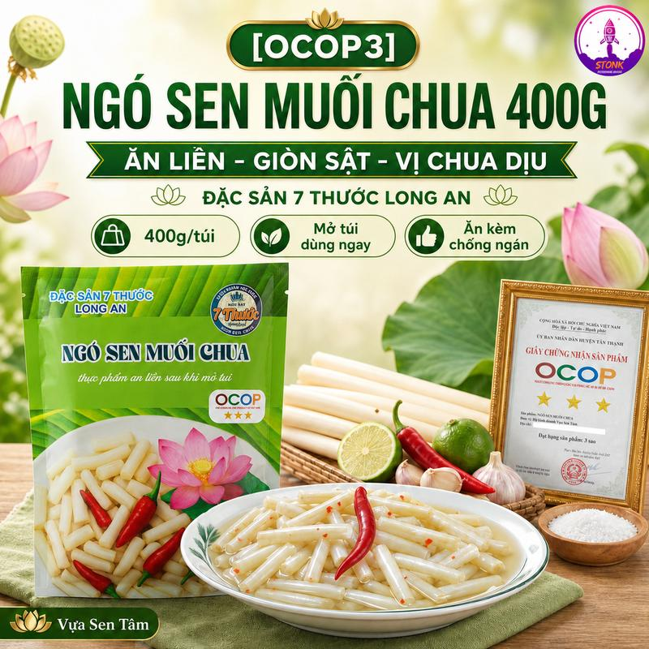 | Ngó Sen Muối Chua Giòn Đóng Gói Ăn Liền 400G - Đặc Sản 7 Thước Long An - Vị Chua Thanh Lạ Miệng, Giòn Ngon Tự Nhiên | Vựa Tâm Sen | Đồ ăn & Đồ uống -> Thực phẩm ăn liền -> Rau muối chua, dưa chua & Chutney | 2 | https://www.tiktok.com/@taphoamero1/video/7659752727244705044 https://www.tiktok.com/@taphoamero1/video/7658147254192049429 | 1733579175246398929 | 0.42% | 6,722 | 25 | - | 4 | 7495070068876544465 | https://www.tiktok.com/shop/vn/pdp/ngo-sen-muoi-chua-gion-an-lien-vi-ngon-la-mieng-ocop3/1733579175246398929?source=anchor
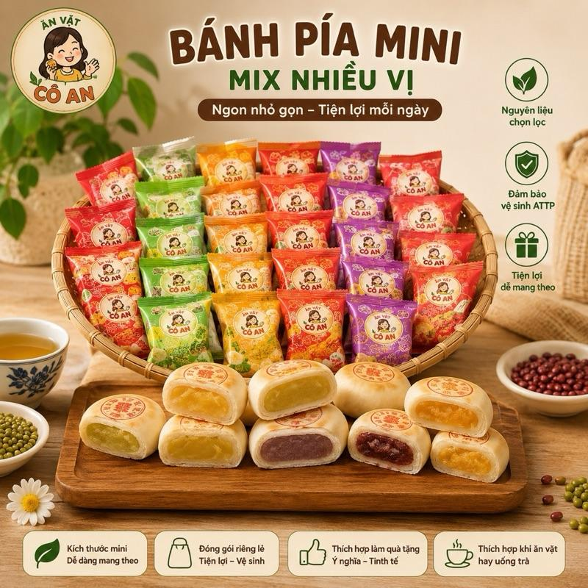 | Bánh Pía Mini Mix Vị - Trứng Chảy,Môn, Dứa, Đậu Trứng Muối Mix Tổng Hợp - Hương Vị Thơm Ngon Mềm Dẻo - Đóng Gói Tiện Lợi | Đồ ăn & Đồ uống -> Đồ ăn vặt -> Bánh quy, Bánh cookies & Bánh xốp | 3 | https://www.tiktok.com/@taphoamero1/video/7659750881725861141 https://www.tiktok.com/@taphoamero1/video/7658630964645530901 https://www.tiktok.com/@taphoamero1/video/7657765085540027668 | 1731538566295553898 | 0.37% | 25.2k | 53 | 1 | 2 | 7495862750437411690 | https://www.tiktok.com/shop/vn/pdp/banh-pia-mini-mix-10-vi-2-vi-kim-sa-trung-8-vi-dac-san-mien-tay/1731538566295553898?source=anchor
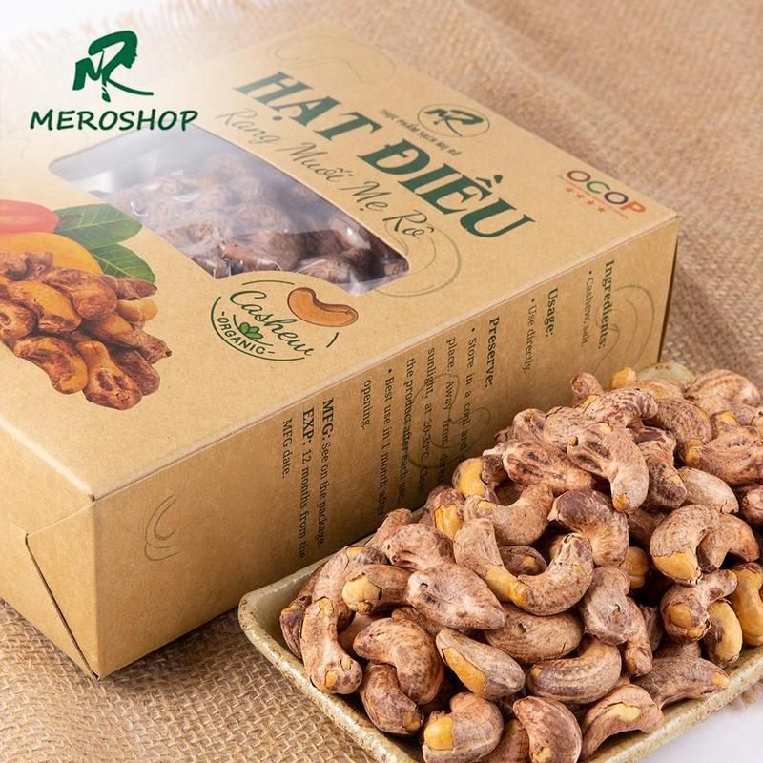 | Hạt điều rang củi (vị muối) Mẹ rô, có hồ sơ công bố, xuất hóa đơn công ty đầy đủ | Đồ ăn & Đồ uống -> Đồ ăn vặt -> Hạt | 2 | https://www.tiktok.com/@taphoamero1/video/7659748543908891924 https://www.tiktok.com/@taphoamero1/video/7657398116781690132 | 1729453263917516807 | 0.45% | 2,021 | 4 | 1 | 16 | 7494610549746796551 | https://www.tiktok.com/shop/vn/pdp/hat-dieu-rang-muoi-me-ro-500g-tuoi-dinh-duong-sach/1729453263917516807?source=anchor
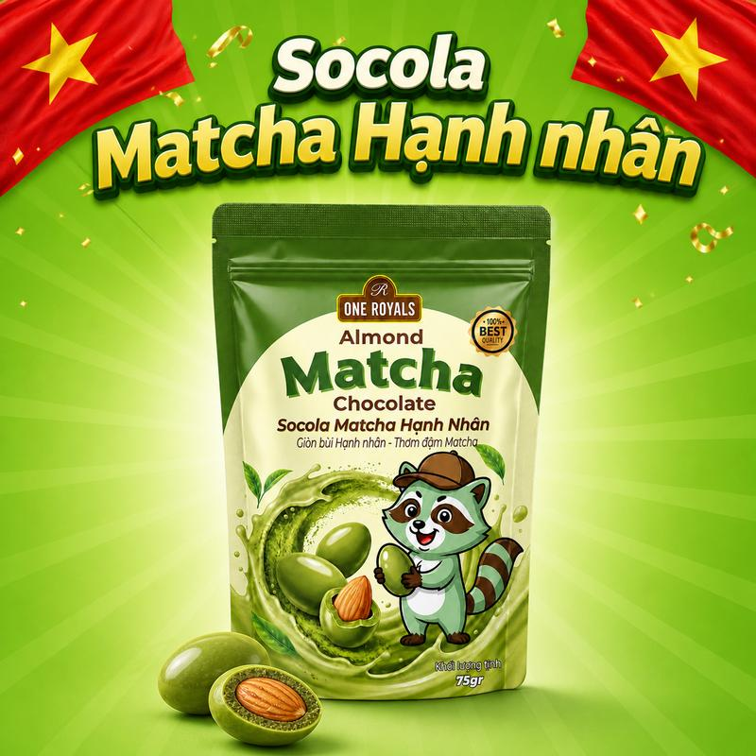 | Socola Matcha Hạnh Nhân ONE ROYALS 75g – Giòn Bùi Hạnh Nhân, Thơm Đậm Matcha | Đồ ăn & Đồ uống -> Đồ ăn vặt -> Sô-cô-la & đồ ăn nhẹ có sô-cô-la | 1 | https://www.tiktok.com/@taphoamero1/video/7659626847696653588 | 1735501910646031764 | 0.6% | 4,326 | 19 | - | 3 | 7496052483374877076 | https://www.tiktok.com/shop/vn/pdp/1735501910646031764?source=anchor
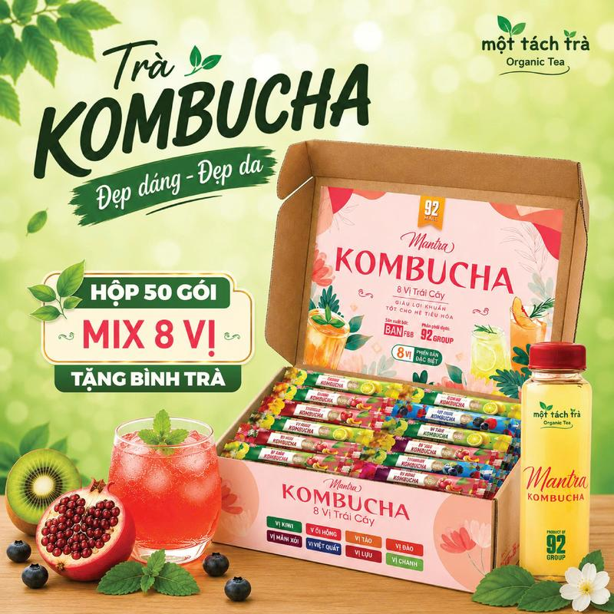 | Hộp 50 Gói Trà Kombucha Giảm Đầy Hơi Nhẹ Bụng Đẹp Da Tăng Sức Đề Kháng Thương Hiệu Bản F&B | Đồ ăn & Đồ uống -> Đồ uống -> Trà | 2 | https://www.tiktok.com/@taphoamero1/video/7659626331189054740 https://www.tiktok.com/@taphoamero1/video/7658155441649634581 | 1730632816228731337 | 0.43% | 2,428 | 6 | 2 | 29 | 7495857335831136713 | https://www.tiktok.com/shop/vn/pdp/tra-kombucha-hop-8-goi-huong-vi-da-dang-phu-hop-cho-moi-nguoi/1730632816228731337?source=anchor
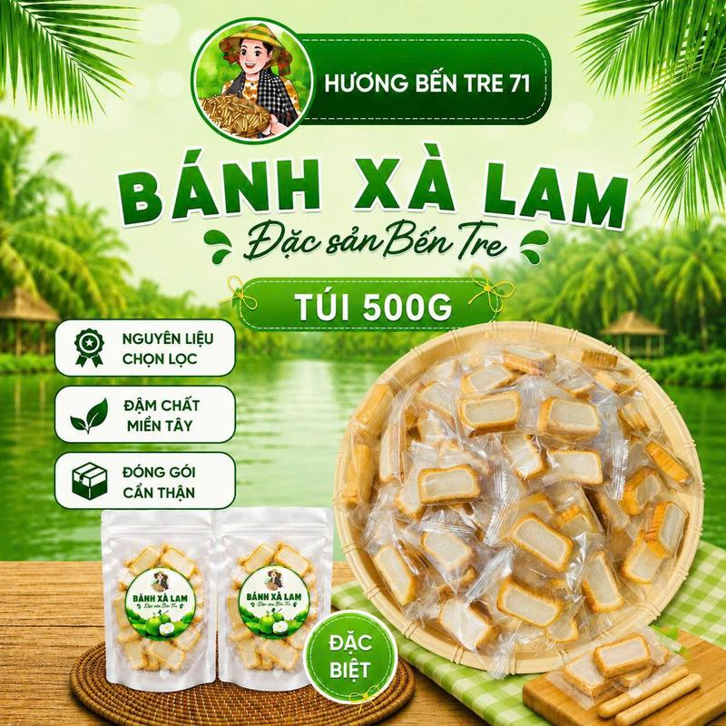 | Bánh Xà Lam - Bao Bì Riêng - Đặc Sản Bến Tre | Đồ ăn & Đồ uống -> Đồ ăn vặt -> Bánh ăn vặt và bánh bột nhào | 1 | https://www.tiktok.com/@taphoamero1/video/7659606319409761557 | 1732830576800073362 | 0.92% | 1,194 | 6 | - | 8 | 7494569642575039122 | https://www.tiktok.com/shop/vn/pdp/banh-xa-lam-dua-deo-doc-dao-tasty-bao-gom-vo-rieng-biet/1732830576800073362?source=anchor
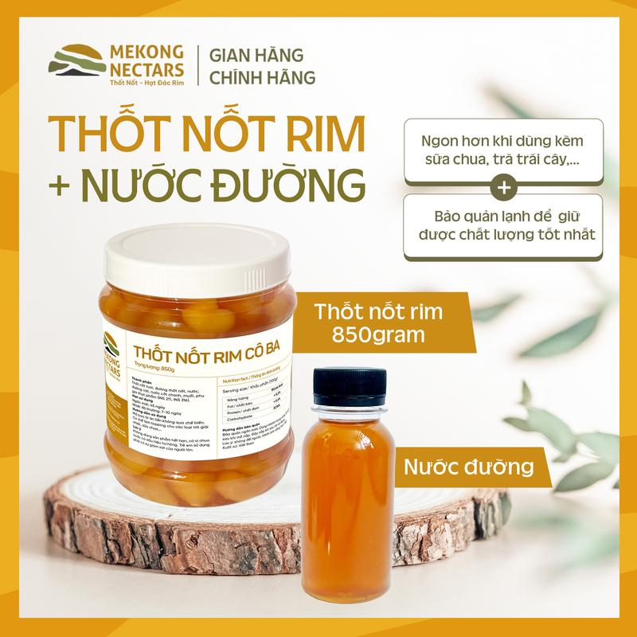 | Thốt Nốt Rim - Hạt Đác Rim Kèm 100ml Nước Đường Thốt Nốt - Topping Đồ Uống, Pha Chế, Foods, Ăn Vặt, Tea,... | Đồ ăn & Đồ uống -> Đồ uống -> Topping đồ uống | 2 | https://www.tiktok.com/@taphoamero1/video/7659343874497760533 https://www.tiktok.com/@taphoamero1/video/7658630093270519061 | 1730638193126443907 | 0.63% | 1,031 | 3 | - | 4 | 7494853504140282755 | https://www.tiktok.com/shop/vn/pdp/co-ba-thot-not-rim-hat-dac-rim-tang-120ml-duong-thot-not/1730638193126443907?source=anchor
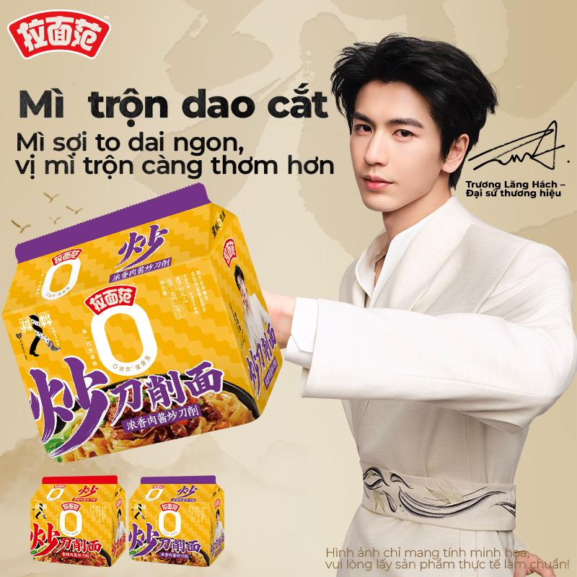 | [Jinmailang] Combo 5 gói Mì trộn dao cắt Sơn Tây 2 hương vị,đậm đà thơm ngon | Đồ ăn & Đồ uống -> Thực phẩm ăn liền -> Mì gói | 1 | https://www.tiktok.com/@taphoamero1/video/7659018405462265109 | 1735543274116253370 | 0.79% | 1,779 | 4 | 1 | 2 | 8649860862238820026 | https://www.tiktok.com/shop/vn/pdp/1735543274116253370?source=anchor
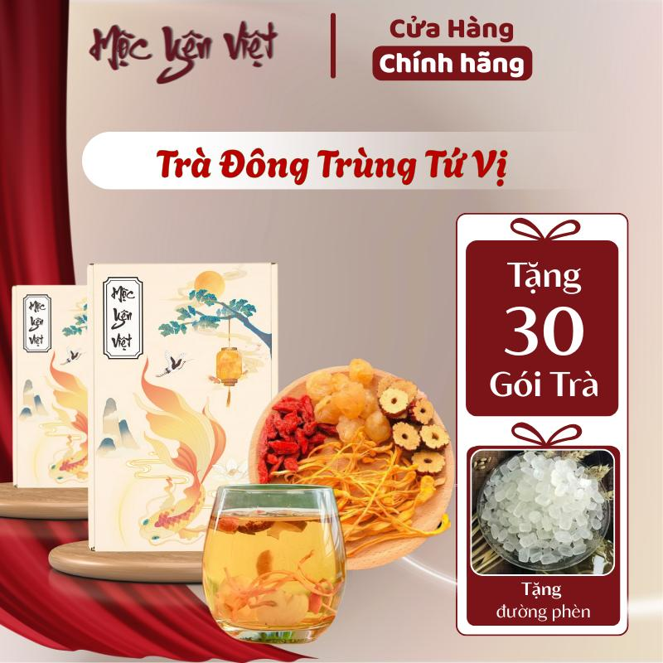 | [Tổng Nhận 60 Gói Trà][Mua 1 Hộp 30 Gói Tặng 30 Gói] Trà Đông Trùng Tứ Vị Nguyên Liệu Kỷ Tử Long Nhãn Táo Đỏ Nấm Đông Trùng - Mộc Yên Việt | Đồ ăn & Đồ uống -> Đồ uống -> Trà | 1 | https://www.tiktok.com/@taphoamero1/video/7659016915796512021 | 1731773752995382790 | 0.76% | 2,897 | 13 | - | 1 | 7494768402273962502 | https://www.tiktok.com/shop/vn/pdp/tra-dong-trung-tu-vi-nguyen-lieu-ky-tu-long-moc-yen-viet/1731773752995382790?source=anchor
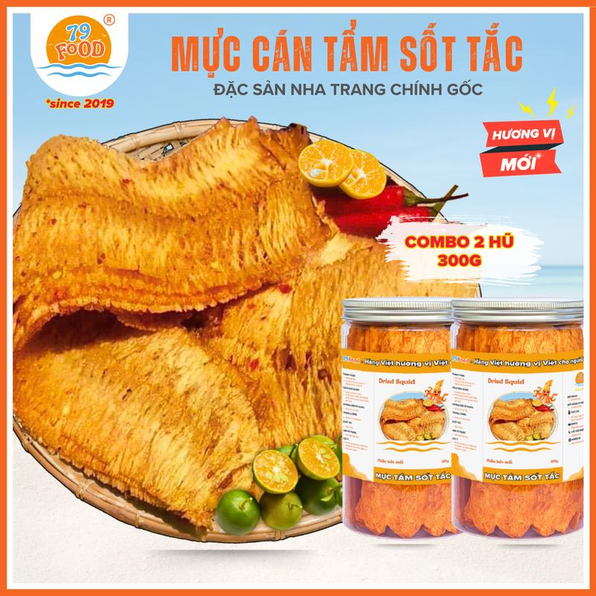 | [ NEW - VỊ SỐT TẮC ] Combo 2 Hũ Khô Mực Cán Tẩm Gia Vị Sốt Tắc (tổng 300g) đặc sản Nha Trang 79Food | Đồ ăn & Đồ uống -> Đồ ăn vặt -> Đồ ăn nhẹ khô | 1 | https://www.tiktok.com/@taphoamero1/video/7659012148550552853 | 1730958395681835652 | 0.64% | 1,883 | 2 | - | 1 | 7495745376386779780 | https://www.tiktok.com/shop/vn/pdp/tam-gia-vi-200g-79food-dac-san-nha-trang-tuoi-ngon-de-bao-quan/1730958395681835652?source=anchor
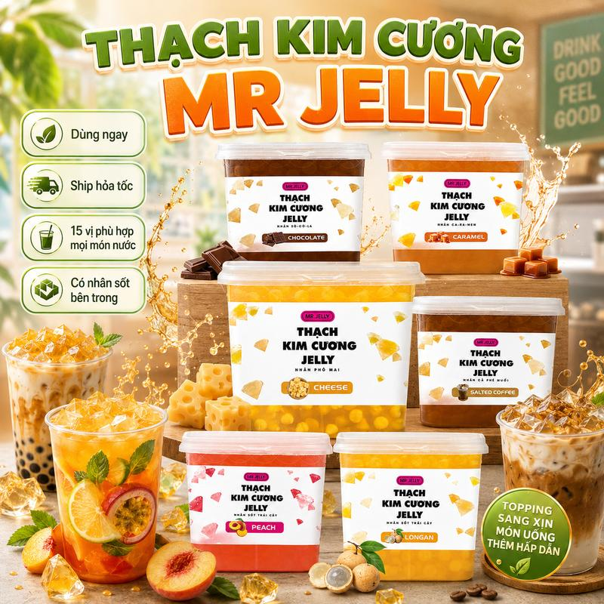 | Thạch Trà Sữa Mr. Jelly 15 Vị Nhân Sốt Trái Cây, Thạch Trái Cây Tự Nhiên, Nguyên liệu pha chế, Milk Tea topping | Đồ ăn & Đồ uống -> Đồ uống -> Topping đồ uống | 1 | https://www.tiktok.com/@taphoamero1/video/7658630550529264916 | 1731811297973208332 | 1.17% | 1,113 | 5 | 1 | 15 | 7496257536610175244 | https://www.tiktok.com/shop/vn/pdp/thach-tra-sua-mr-jelly-15-vi-nhan-sot-trai-cay-toppin/1731811297973208332?source=anchor
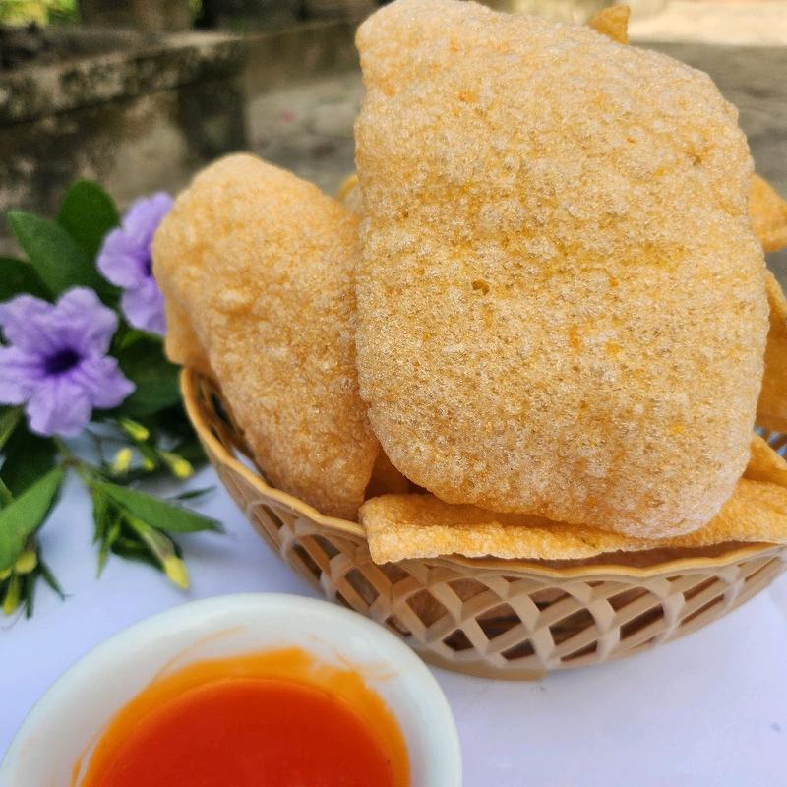 | 1kg (2 túi zip) bánh phồng Tôm Năm Căn Cà Mau - Loại đặc biệt - 38% tôm tươ, Bánh phồng tôm Năm Căn - Cà Mau, Đồ ăn vặt, Bánh phồng tôm, Đặc sản Cà Mau | Đồ ăn & Đồ uống -> Đồ ăn vặt -> Đồ ăn nhẹ khô | 1 | https://www.tiktok.com/@taphoamero1/video/7658548229126163733 | 1732233160967817888 | 0.49% | 1,617 | 5 | - | 1 | 7494588691312315040 | https://www.tiktok.com/shop/vn/pdp/banh-phong-tom-nam-can-ca-mau-38-tom-fresh-1kg-2-tui/1732233160967817888?source=anchor
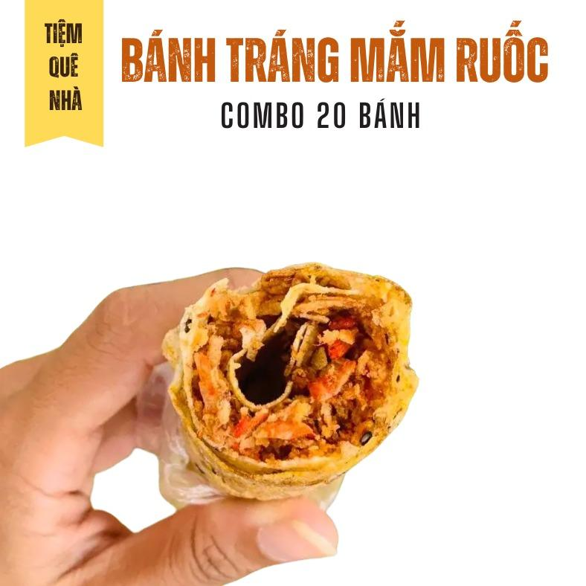 | COMBO 20 Bánh Tráng Nướng Mắm Ruốc - Đặc Sản Phan Rang - Thơm giòn Rôm Rốp | Đồ ăn & Đồ uống -> Thực phẩm ăn liền -> Thực phẩm đóng hộp, lọ & đóng gói | 1 | https://www.tiktok.com/@taphoamero1/video/7658342408916061461 | 1731369049028856451 | 0.3% | 6,076 | 8 | - | 5 | 7494927859806931587 | https://www.tiktok.com/shop/vn/pdp/combo-20-banh-trang-ngon-gion-du-topping-khong-nhan/1731369049028856451?source=anchor
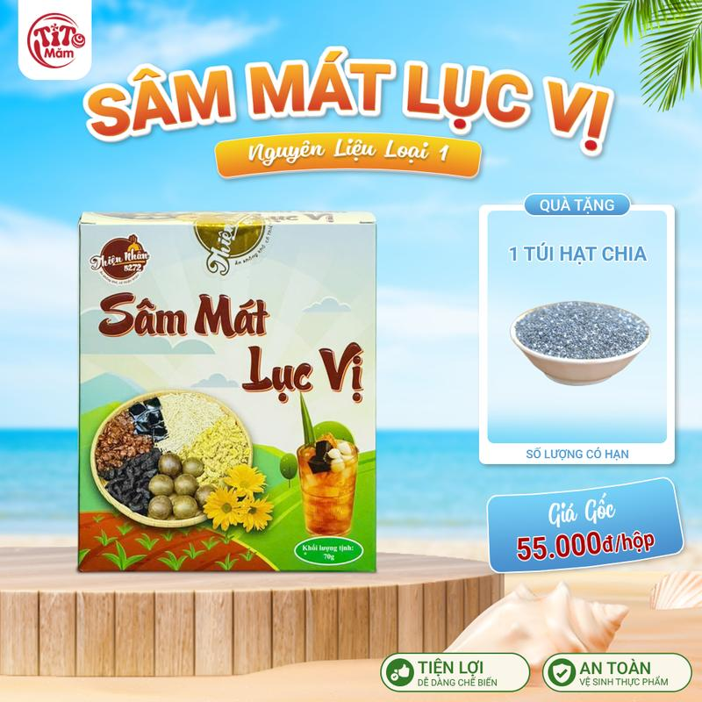 | Sâm Mát Lục Vị - Set Nguyên Liệu Nấu Nước Từ 10-12 Lít Nước Sâm Mát Lục Vị [Shop Thiện Nhân 5272] - Tặng Kèm Hạt Chia | Đồ ăn & Đồ uống -> Đồ uống -> Đồ uống không cồn | 1 | https://www.tiktok.com/@taphoamero1/video/7658155235126316308 | 1734680727581263842 | 0.81% | 2,332 | 14 | - | 3 | 7495566027938696162 | https://www.tiktok.com/shop/vn/pdp/1734680727581263842?source=anchor
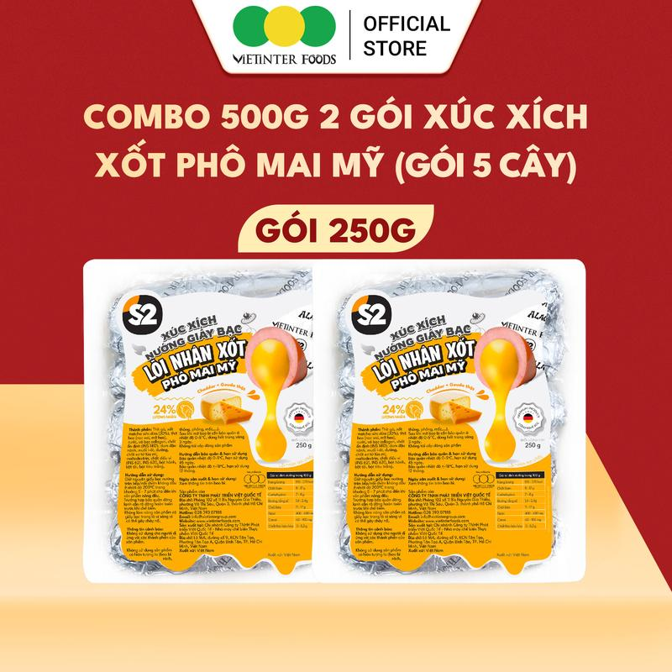 | [ LIVE ] Xúc Xích Giấy Bạc Phô Mai Mỹ S2 Vietinter Foods | Đồ ăn & Đồ uống -> Thực phẩm tươi & đông lạnh -> Thịt & Hải sản đã chế biến | 2 | https://www.tiktok.com/@taphoamero1/video/7658149042693754133 https://www.tiktok.com/@taphoamero1/video/7657224126263938324 | 1735032184547738728 | 0.42% | 2,329 | 6 | 1 | 4 | 7495474994621810792 | https://www.tiktok.com/shop/vn/pdp/combo-2-goi-loi-nhan-pho-mai-my-nuong-giay/1735032184547738728?source=anchor
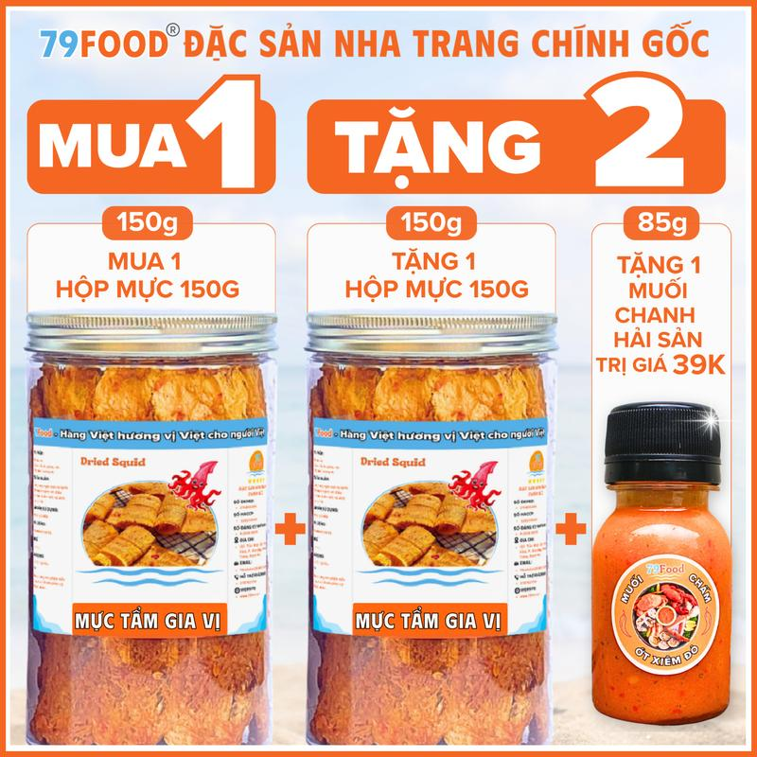 | [ MUA 1 TẶNG 2 ] Combo 2 Hũ Khô Mực Cán Tẩm Gia Vị (tổng 300g) Nguyên Miếng Tặng Kèm Muối Chanh 79Food - Ăn Vặt, Snack, Thức Ăn khomuc | Đồ ăn & Đồ uống -> Đồ ăn vặt -> Đồ ăn nhẹ khô | 1 | https://www.tiktok.com/@taphoamero1/video/7658148119925886229 | 1730930796899306116 | 0.45% | 1,985 | 3 | - | 1 | 7495745376386779780 | https://www.tiktok.com/shop/vn/pdp/combo-2-hu-can-tam-gia-vi-nguyen-mieng-300g-tang/1730930796899306116?source=anchor
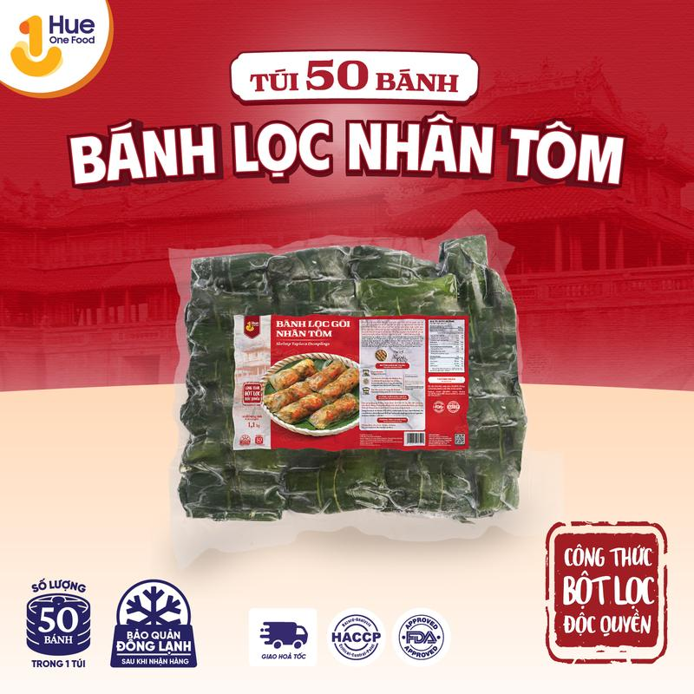 | Túi 50 Bánh Lọc Nhân Tôm, Bánh Bột Lọc Gói Huế, Hue One Food, Đặc sản Huế, Thơm Ngon, Đậm vị! Thùng 1 túi | Đồ ăn & Đồ uống -> Thực phẩm tươi & đông lạnh -> Thực phẩm đông lạnh | 1 | https://www.tiktok.com/@taphoamero1/video/7658147592554990869 | 1732589990652839139 | 0.99% | 2,335 | 10 | - | 1 | 7494097455204959459 | https://www.tiktok.com/shop/vn/pdp/thit-heo-nac-ca-tran-dinh-duong-cao-cap-huong-vi-tu-nhien/1732589990652839139?source=anchor
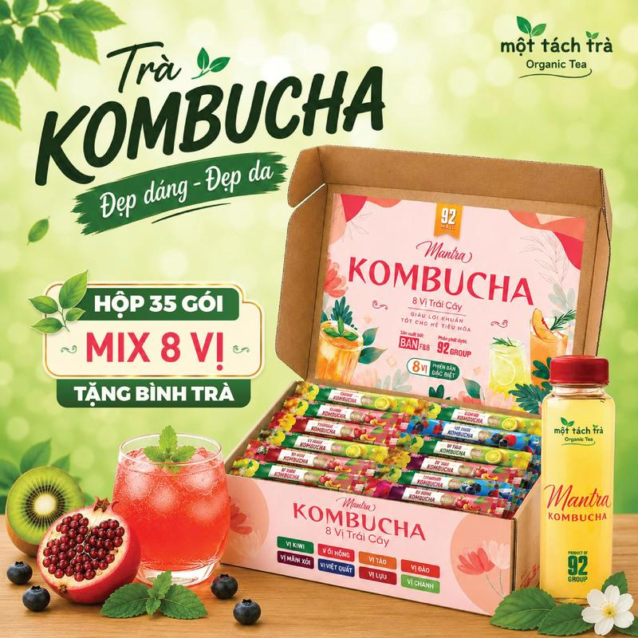 | [BÁN CHẠY] Trà Kombucha Mix Vị Thanh Mát, Thức Uống Giải Khát Mùa Hè, Giàu Lợi Khẩu - TẶNG BÌNH | Đồ ăn & Đồ uống -> Đồ uống -> Trà | 1 | https://www.tiktok.com/@taphoamero1/video/7657586143176707348 | 1730751780941498825 | 0.53% | 1,141 | 4 | 1 | 29 | 7495857335831136713 | https://www.tiktok.com/shop/vn/pdp/tra-kombucha-8-huong-vi-goi-5gx8-ho-tro-suc-khoe-tang-binh-pha/1730751780941498825?source=anchor
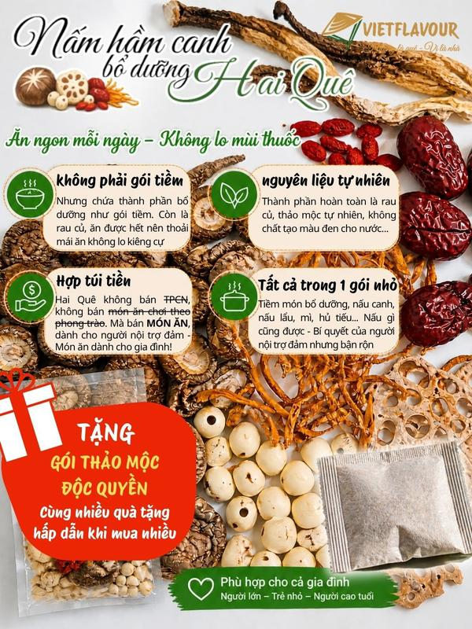 | Gói nấm khô hầm canh bổ dưỡng giá rẻ TẶNG Gói Gia vị thảo mộc ĐỘC QUYỀN | VIETFLAVOUR | Đồ ăn & Đồ uống -> Kẹp & Đồ dùng nấu ăn cần thiết -> Thực phẩm khô | 1 | https://www.tiktok.com/@taphoamero1/video/7657585942924053780 | 1731479368962181268 | 0.6% | 1,666 | 10 | - | 2 | 7494597803620993172 | https://www.tiktok.com/shop/vn/pdp/set-nam-ham-ga-chan-gio-nong-san-nguoi-hai-que/1731479368962181268?source=anchor
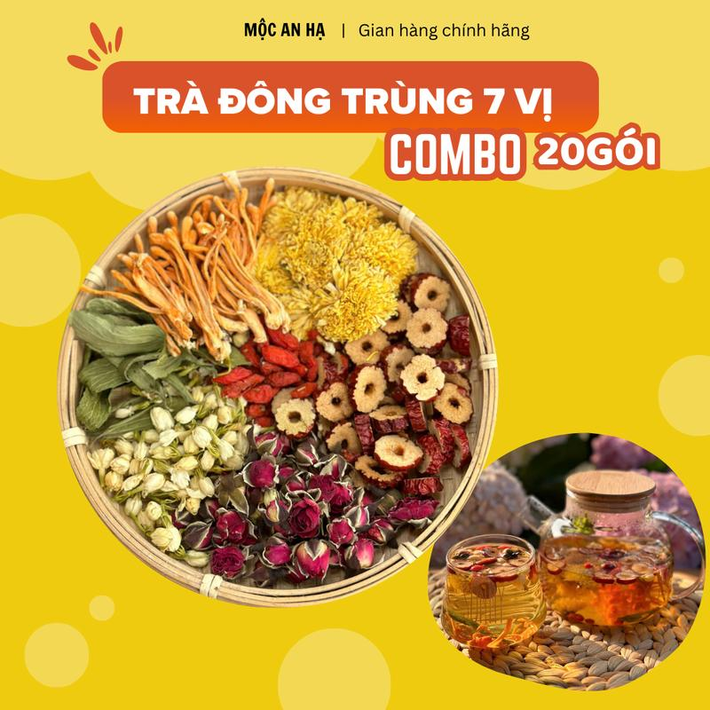 | Trà dưỡng nhan đông trùng 7 vị hộp 20 gói - Mộc An Hạ - Thành phần: Nấm đông trùng hạ thảo,táo đỏ,kỷ tử,nụ nhài,nụ hồng,hoa cúc, cỏ ngọt Nước Chè Tea Chua Sen Hoa Sen | Đồ ăn & Đồ uống -> Đồ uống -> Trà | 1 | https://www.tiktok.com/@taphoamero1/video/7657585093405429012 | 1729832126103128302 | 0.37% | 2,737 | 6 | 2 | 1 | 7494635381954480366 | https://www.tiktok.com/shop/vn/pdp/tra-dong-trung-7-vi-hop-20-goi-thanh-nhiet-giai-doc/1729832126103128302?source=anchor
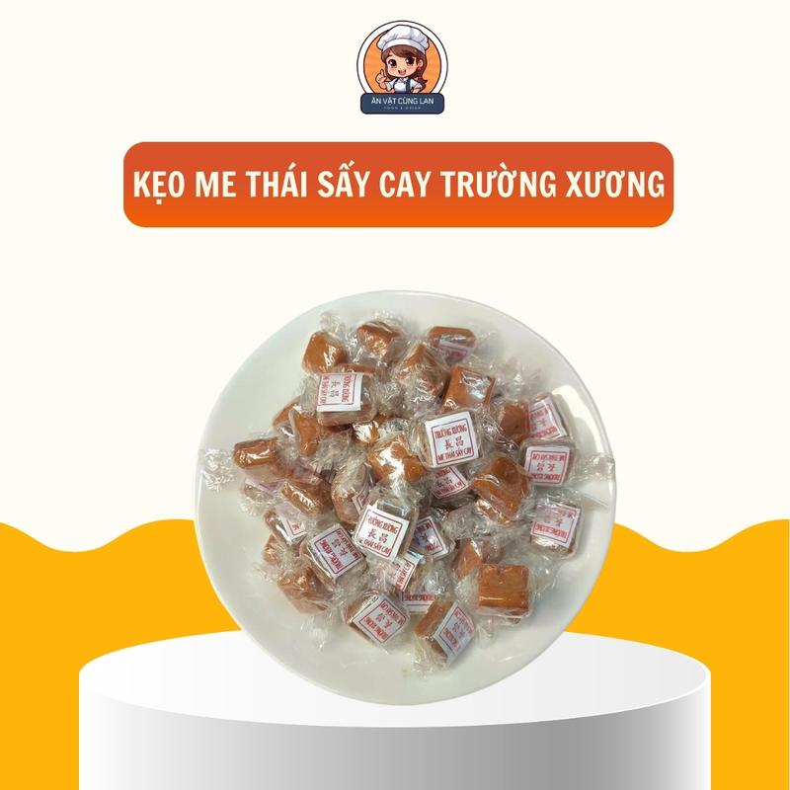 | [ Tặng Muối Chấm ]- Kẹo Me Thái Sấy Cay Trường Xương - Ăn Vặt Cùng Lan - Thương Hiệu Hoa Kiều Trường Xương | Đồ ăn & Đồ uống -> Đồ ăn vặt -> Kẹo | 1 | https://www.tiktok.com/@taphoamero1/video/7657398812746534164 | 1733866764444206344 | 0.54% | 4,231 | 12 | - | 4 | 7495370584413276424 | https://www.tiktok.com/shop/vn/pdp/keo-me-thai-say-cay-truong-xuong-goi-vien-tron-thom-ngon/1733866764444206344?source=anchor
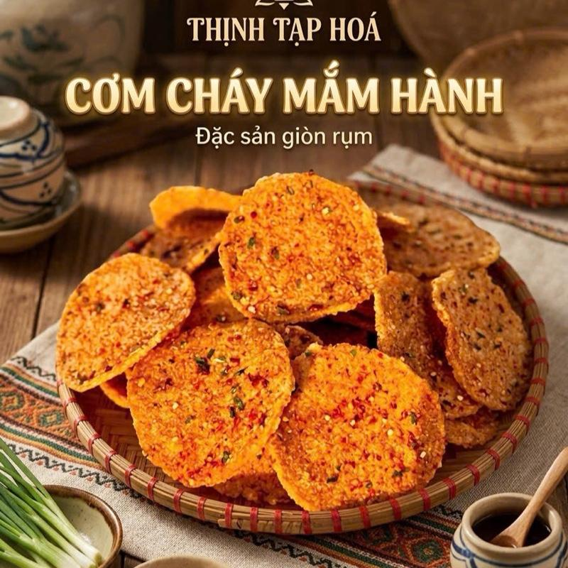 | Cơm Cháy Mắm Hành giòn đậm vị( hàng dễ bể ) | Đồ ăn & Đồ uống -> Thực phẩm ăn liền -> Thực phẩm đóng hộp, lọ & đóng gói | 1 | https://www.tiktok.com/@taphoamero1/video/7657494078812212501 | 1735142768269428554 | 0.84% | 2,151 | 3 | - | 3 | 7496254376653523786 | https://www.tiktok.com/shop/vn/pdp/1735142768269428554?source=anchor
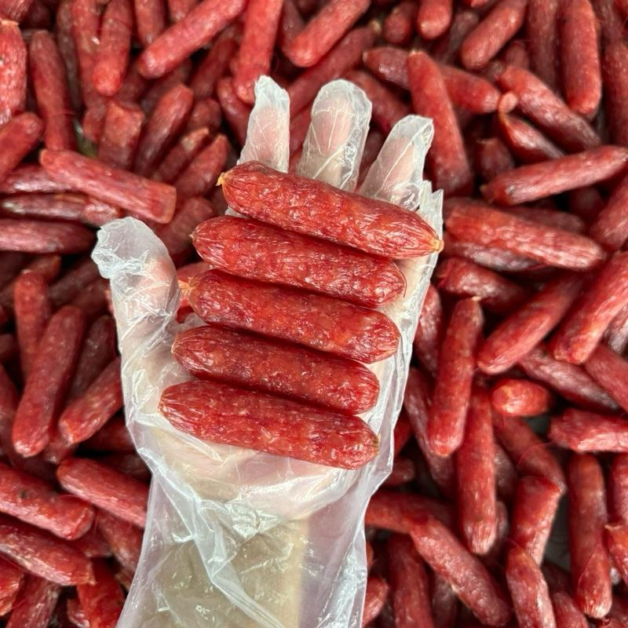 | 1 kg Lạp xưởng khô chuyên dùng bán xôi, bánh mì, cơm chiên rất thơm và giòn (túi 1kg khoảng 36-40 cây). Khởi Bách Hưng | Đồ ăn & Đồ uống -> Thực phẩm tươi & đông lạnh -> Thịt & Hải sản đã chế biến | 1 | https://www.tiktok.com/@taphoamero1/video/7657224204391124245 | 1732362107121337407 | 0.49% | 6,798 | 17 | 2 | 1 | 7494989971524454463 | https://www.tiktok.com/shop/vn/pdp/lap-xuong-kho-chuyen-dung-cho-xoi-banh-mi-com-chien-gion-thom/1732362107121337407?source=anchor

